Abb. F3-1
Zurück zum Inhalt
Abb. F3-1: Zahl der Studienanfängerinnen und -anfänger* 1994 bis 2019** (Ist-Werte) und Vorausberechnungen bis 2030 (Anzahl)
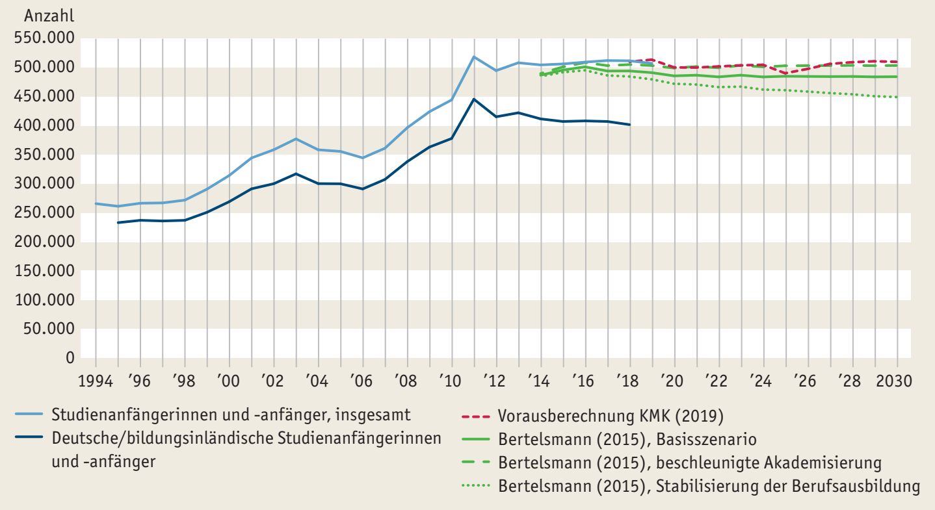

* Im 1. Hochschulsemester.
** Vorläufige Ist-Werte für 2019.
Quelle: Statistische Ämter des Bundes und der Länder, Hochschulstatistik; KMK; Bertelsmann Stiftung
à Tab. F3-2web

Abb. F3-2
Zurück zum Inhalt
Abb. F3-2: Studienanfängerinnen und -anfänger* 1993 bis 2019** nach Hochschulart (Anzahl)
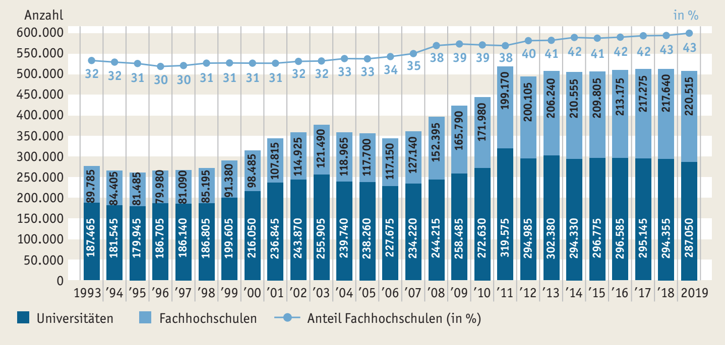

* Im 1. Hochschulsemester.
** Vorläufige Werte für 2019.
Quelle: Statistische Ämter des Bundes und der Länder, Hochschulstatistik; KMK; Bertelsmann Stiftung
à Tab. F3-7web

Abb. F3-3
Zurück zum Inhalt
Abb. F3-3: Studienanfängerinnen und -anfänger nach Fächergruppen* und ausgewählten Fachrichtungen** 1993 bis 2018 (in %)
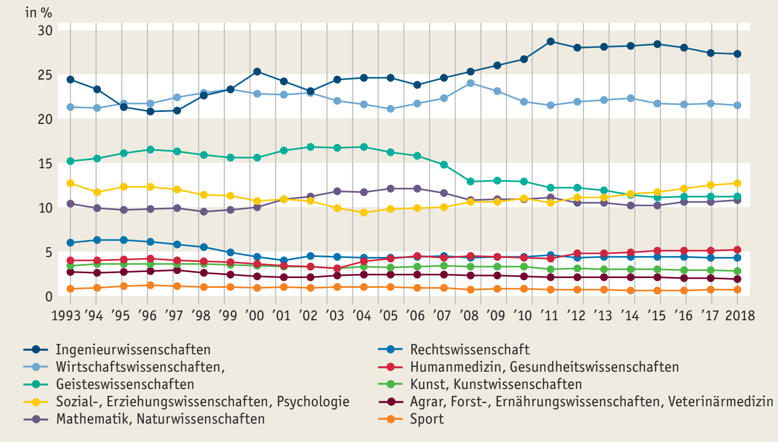

* Fächergruppengliederung auf dem Stand 2015. Vorherige Jahre wurden umgerechnet. ** Die Fächergruppe Rechts-, Wirtschafts- und Sozialwissenschaften wird hier in 3 Fachrichtungen unterteilt.
Quelle: Statistische Ämter des Bundes und der Länder, Hochschulstatistik, eigene Berechnungen
à Tab. F3-9web

Abb. F3-4
Zurück zum Inhalt
Abb. F3-4: Internationale Studierende nach Art des angestrebten Abschlusses 2002 bis 2018* sowie Studierendenanteil
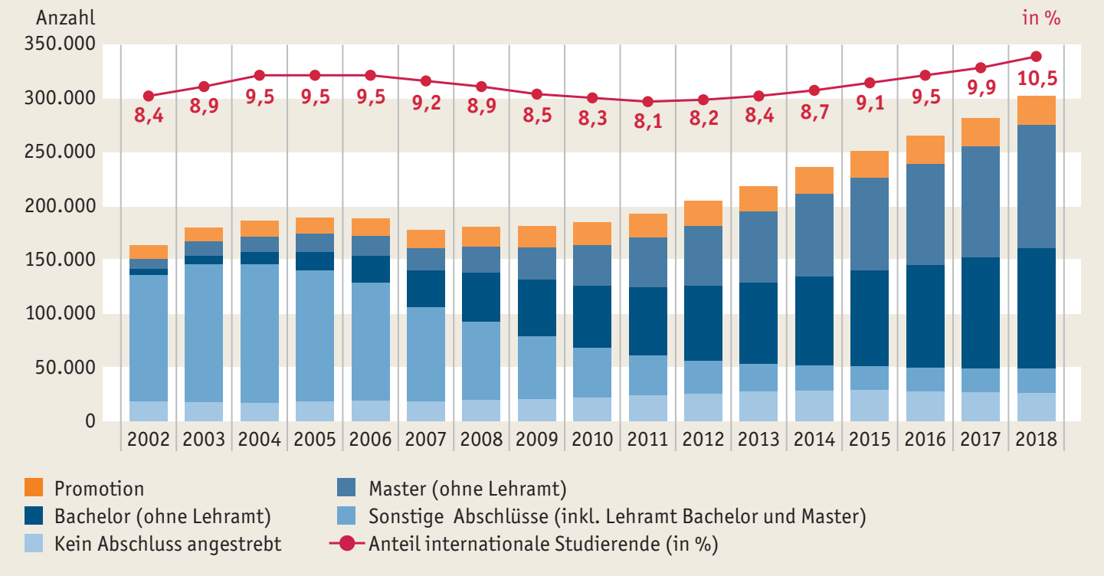

* Bezogen jeweils auf das Wintersemester.
Quelle: Statistische Ämter des Bundes und der Länder, Hochschulstatistik, Recherche in DZHW/ICE, eigene Berechnungen
à Tab. F3-2web

